Menu
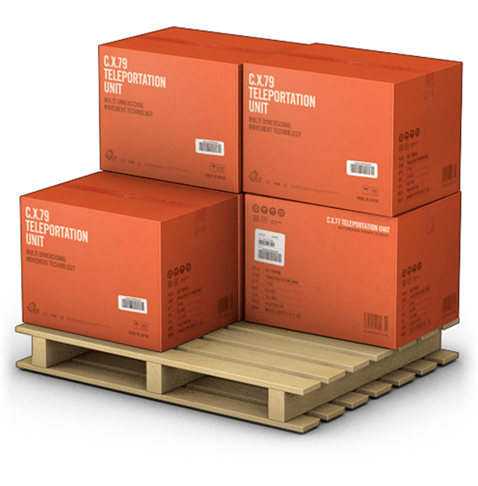
GERENCIADOR DE ESTOQUES
MENU
LANÇAMENTOS
RELATÓRIOS

Lançamentos
GERENCIADOR DE ESTOQUES
MENU
LANÇAMENTOS
RELATÓRIOS
Menu!A1

Relatórios
GERENCIADOR DE ESTOQUES
MENU
LANÇAMENTOS
RELATÓRIOS

